MODELAGEM_CURVAL
MODELO
CURVA DE VALOR

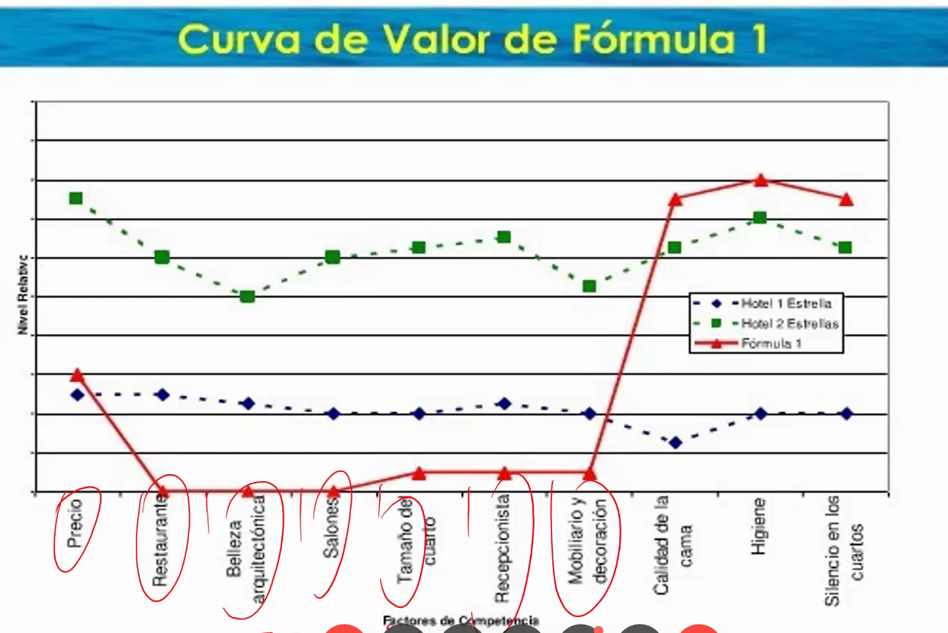
Cómo está mi empresa respecto a la competencia? | Calidad | Eficiencia | Atributo 1 | Atributo 2 | Atributo 3 | Atributo 5 | … | … | … | … | … | … | … | … | Promedio Total | suma | desempate | empresas | Pos | Conccorentes | Su principal atributo | desempate | suma | repet | Pos | rango | Tu peor atributo | rango
Mi Empresa |  |  |  |  |  |  |  |  |  |  |  |  |  |  | - | 0.00001 | 0.00001 | Mi Empresa | 1 | Competidor 5 | Calidad | 0.00001 |  |  | 1 |  | 1
Competidor 1 |  |  |  |  |  |  |  |  |  |  |  |  |  |  | - | 0.00002 | 0.00002 | Competidor 1 | 2 | Competidor 4 | Eficiencia | 0.00002
Competidor 2 |  |  |  |  |  |  |  |  |  |  |  |  |  |  | - | 0.00003 | 0.00003 | Competidor 2 | 3 | Competidor 3 | Atributo 1 | 0.00003
Competidor 3 |  |  |  |  |  |  |  |  |  |  |  |  |  |  | - | 0.00004 | 0.00004 | Competidor 3 | 4 | Competidor 2 | Atributo 2 | 0.00004
Competidor 4 |  |  |  |  |  |  |  |  |  |  |  |  |  |  | - | 0.00005 | 0.00005 | Competidor 4 | 5 | Competidor 1 | Atributo 3 | 0.00005
Competidor 5 |  |  |  |  |  |  |  |  |  |  |  |  |  |  | - | 0.00006 | 0.00006 | Competidor 5 | 6 | Mi Empresa | Atributo 5 | 0.00006
Curva de Valor |  |  |  |  |  |  |  |  |  |  |  |  |  |  |  |  |  | Curva de Valor |  |  | … | 0.00007
 | Mi Empresa | Competidor 1 | Competidor 2 | Competidor 3 | Competidor 4 | Competidor 5
Calidad
Eficiencia
Atributo 1
Atributo 2
Atributo 3
Atributo 5
…
…
…
…
…
…
…
…
 |  |  |  |  |  |  |  |  |  |  |  |  |  |  |  |  |  |  |  |  | … | 0.00008
 |  |  |  |  |  |  |  |  |  |  |  |  |  |  |  |  |  |  |  |  | … | 0.00009
 |  |  |  |  |  |  |  |  |  |  |  |  |  |  |  |  |  |  |  |  | … | 0.0001
 |  |  |  |  |  |  |  |  |  |  |  |  |  |  |  |  |  |  |  |  | … | 0.00011
 |  |  |  |  |  |  |  |  |  |  |  |  |  |  |  |  |  |  |  |  | … | 0.00012
 |  |  |  |  |  |  |  |  |  |  |  |  |  |  |  |  |  |  |  |  | … | 0.00013
 |  |  |  |  |  |  |  |  |  |  |  |  |  |  |  |  |  |  |  |  | … | 0.00014
 |  |  |  |  |  |  |  |  |  |  |  |  |  |  |  |  |  |  |  |  | 0 | 0.00015

Alertas y pistas en el relleno

! | Usted optó por un modelo de negocio donde su mayor característica es .
! | 1. Haga una reflexión y trate de identificar si las características utilizadas son suficientes para el análisis.
:( | Su promedio es menor que el de sus competidores. Busque revisar sus puntos débiles para aumentar la evaluación de estos atributos.
X | Su mayor punto débil es . Tal vez éste pueda ser el primer punto de mejoria para buscar una mayor competitividad.
:) | Su mayor punto fuerte es . Este puede ser su principal argumento de venta y debe haber un esfuerzo para aprovechar los beneficios de esta fuerza.

